상품제안서
포토 트레블 3종세트(파우치+안대+슬리퍼) | 상품코드: S43179

 |  |  |  |  |  |  | 02-713-8555 | www.synergygift.co.kr
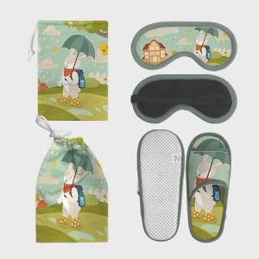 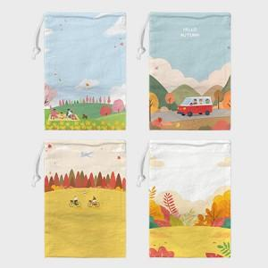 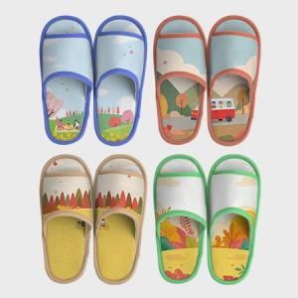

【상세/제작정보】 | <p><span style="font-size: 12pt;">기본인쇄 -&nbsp;</span><span style="font-size: 12pt;">파우치, 안대, 슬리퍼 3종세트 풀컬러 인쇄 제품입니다.</span></p><p>&nbsp;</p>

【인쇄/포장옵션】 | DTP컬러전사 / OPP(비닐)

【공급단가】 | 수량 | 300~ | 500~ | 1,000~ | 3,000~ | 5,000~
*VAT별도 | 단가 | 18,000원 | 17,600원 | 17,300원 | 17,000원 | 16,700원

【상품 URL】 | https://www.synergygift.co.kr:443/src/goods_detail.php?gdno=43179

